Пример заполнения и тип. ошибки
Лист "Группы доступа AD"
Правильное заполнение |  | Типовые ошибки

 |  | Типовая ошибка: | 1) Наименование группы доступа указано не в соответствии с утвержденным форматом (<Sec-FW-><SYS><-Env><-Role><-Outstaff><-MO>). За более подробной информации необходимо посмотреть примечание к ячейке "Название группы".

Лист "Группы АРМ польз. и админ."
Правильное заполнение |  | Типовые ошибки

 |  | Типовые ошибки: | 1) Нельзя оставлять необъединенные ячейки, если ячейки справа должны соотносится по принадлежности. Например, ячейка с группами рабочих станций ("Название группы") соотносится с определенными участниками группы ("ФИО участника группы") 2) Нельзя оставлять пусты незаполненные ячейки 3) Нельзя оставлять пусты незаполненные строки

Лист "Группы серверов"
Правильное заполнение |  | Типовые ошибки

 |  | Типовые ошибки: | 1) Нельзя оставлять необъединенные ячейки, если ячейки справа должны соотносится по принадлежности. Например, ячейка с группами серверов ("Название группы") соотносится с определенными участниками группы ("IP адрес сервера") 2) Нельзя оставлять пусты незаполненные ячейки 3) Нельзя оставлять пусты незаполненные строки

Лист "Таблица потоков"
Правильное заполнение
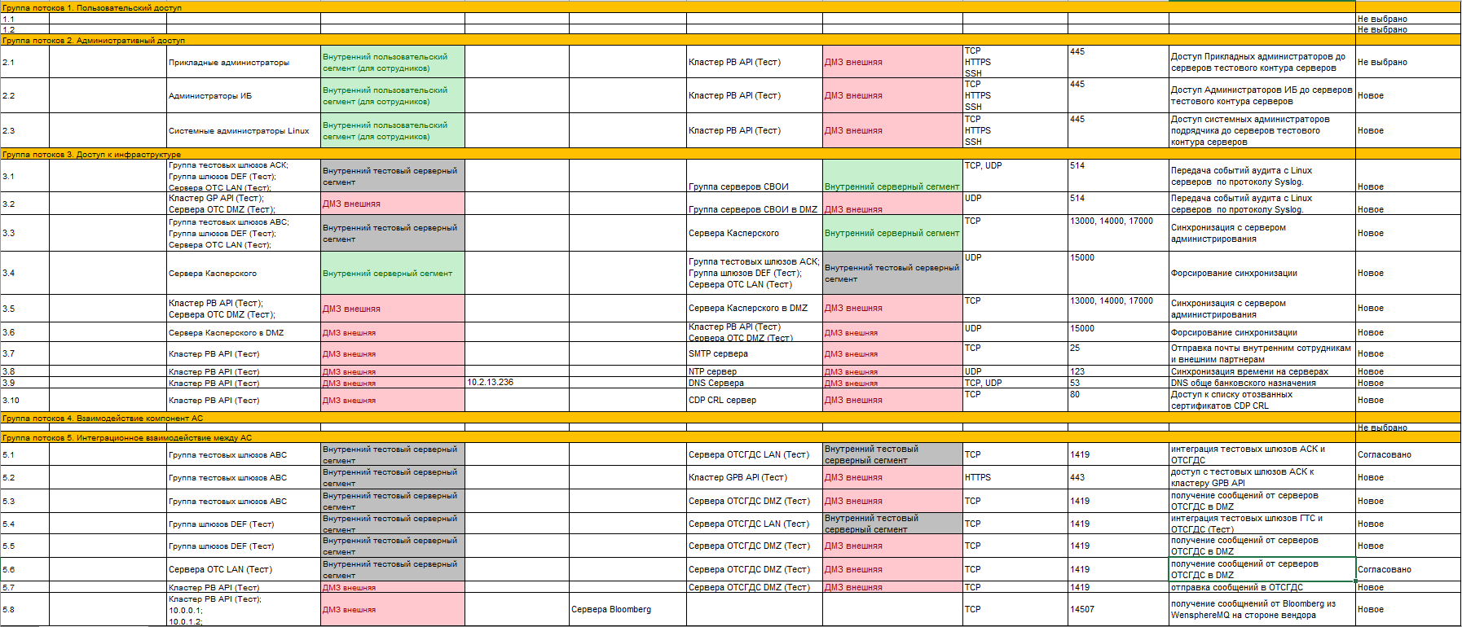

Лист "Таблица потоков"
Типовые ошибки
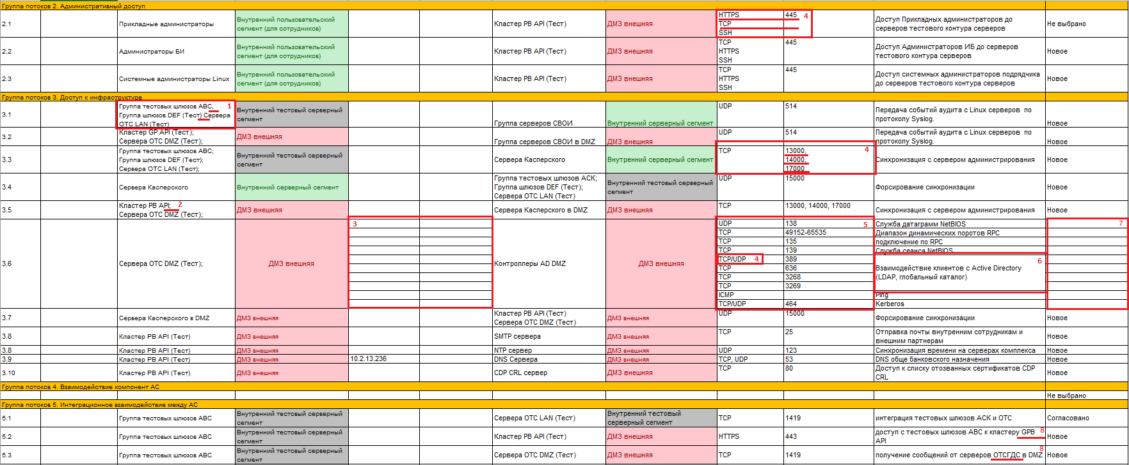

Типовые ошибки: | 1. Неверно применены правила перечисления объектов. Нельзя применять запятую, пробелы для переноса следующую строку. Объекты Source и Destination должны заполняться через ";" с последующим переносом на следующую строку (ALT+Enter)
 | 2. Нельзя указывать неописанные во вкладке "Группы серверов", "Группы АРМ польз. и админ" объекты. Кроме того, нельзя использовать спецсимволы "". В данном примере, нет такого объекта "Кластер PB API", а есть объект "Кластер PB API (Тест)".
 | 3. Нельзя для одного прохода создавать внутренние строки. Все заполняется в рамках одной ячейки
 | 4. Необходимо правильно указывать порты, которые относятся к тому или иному протоколу. Напротив TCP и/или UDP должен явно стоять порт. В случае перечисления множества портов они должны стоять напротив и перечисляться через запятую ",". Для строки 126 необходимо было указать "TCP, UDP", через запятую с пробелом. Для более подробной информацией см. примечание к соответствующей ячейке.
 | 5, 6, 7. Нельзя для одного прохода создавать внутренние строки. Все заполняется в рамках одной ячейки
 | 8. Комментарии должны соответствовать запрашиваемому доступу. В данном примере наименования серверов в комментарии несоответствует наименованию серверов, указанным в поле Source.

